Sheet1 (2)
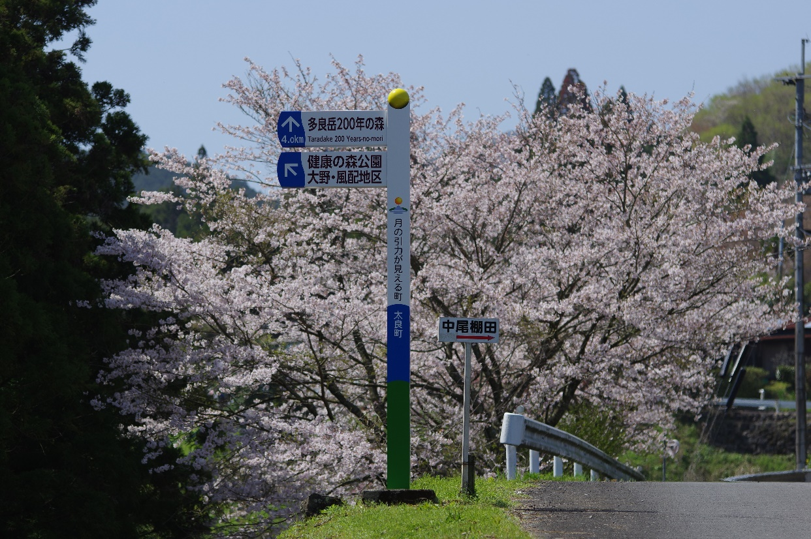
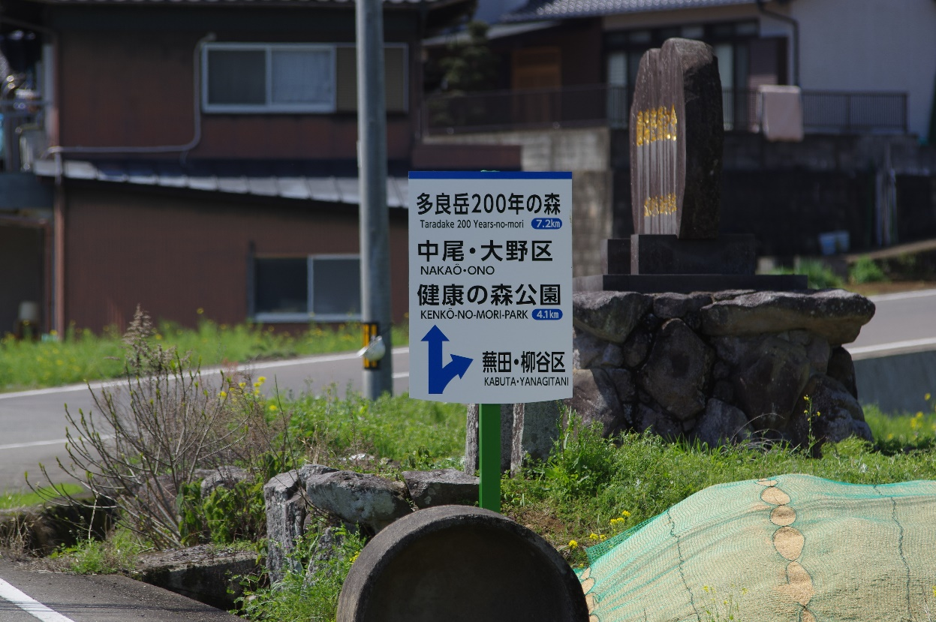
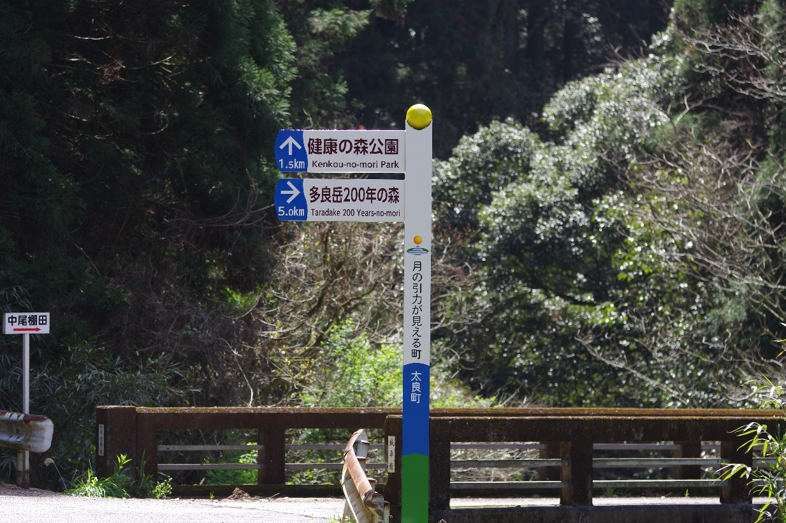
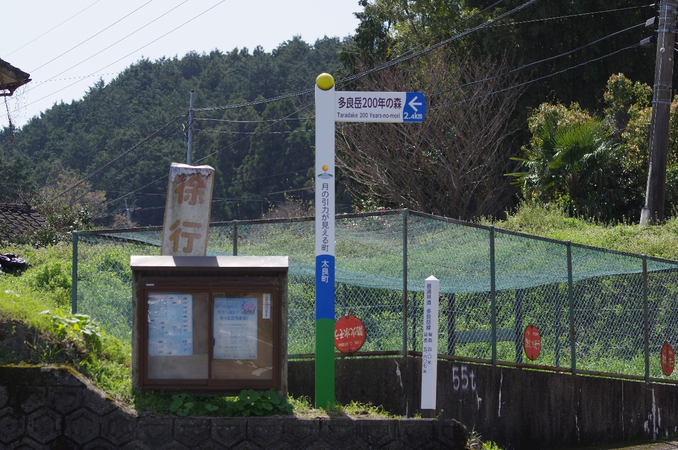
令和2年度「多良岳200年の森」活性化施設整備事業
 | （案内板設置事業）

Sheet1
令和2年度「多良岳200年の森」活性化施設整備事業（案内板設置事業）


 | ①


 | ②


 | ③


 | ④

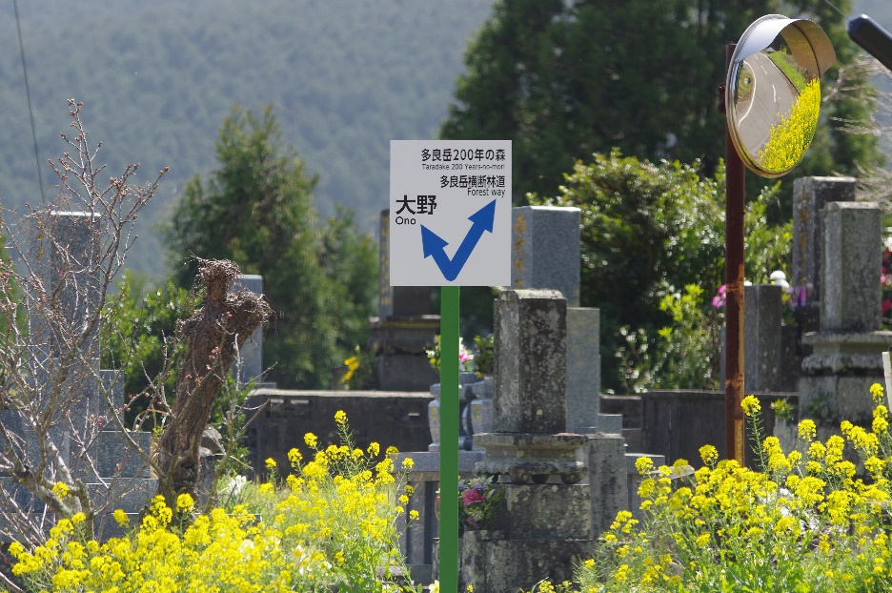
 | ⑤

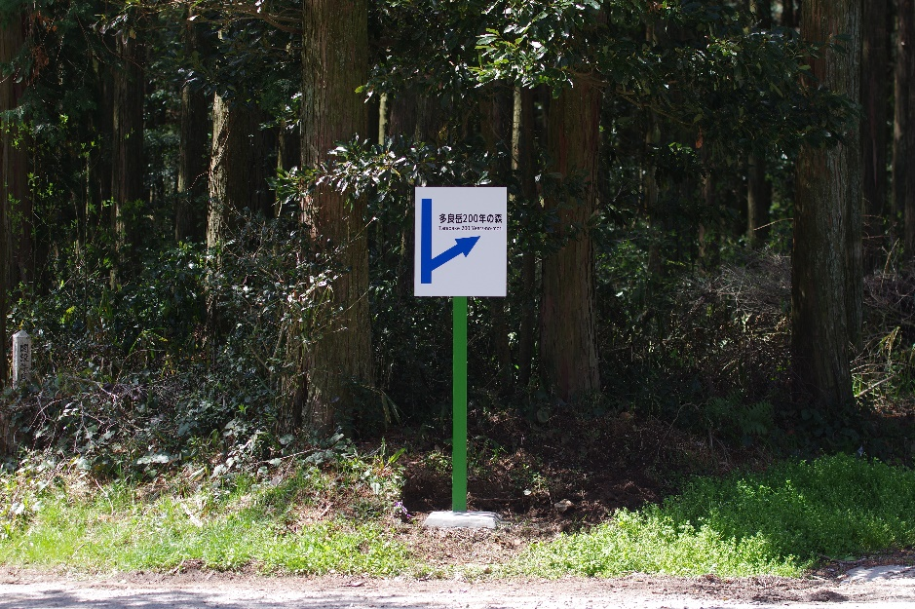
 | ⑥

